BattleActivity
＜WalkActivity＞
戦闘を管理するアクティビティ。
敵との戦闘のほかに、特殊な演出にも使えそう・・・
敵は常に１体しか出ない。
（そのかわりめっちゃ強くする）
以下にイメージを記載する。
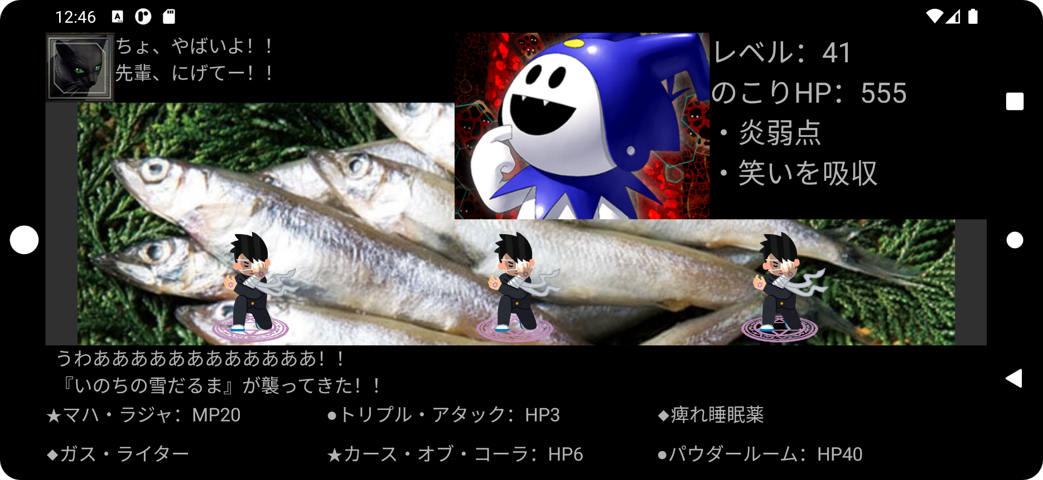

解説してくれる猫さん
※逃げる選択肢はない

仲間。HPゲージ
MPゲージつける必要？

所有しているスキルがランダムで表示されるので
タップして選ぶ。
敵は１体なので、片手でも操作可能。（満員電車でも移動中でも操作可能）
コストを支払えない場合、何らかのペナルティを受ける仕様にしたい

MagicManager
＜MagicManager＞
魔法を管理するアクティビティ。
魔法のほかにエフェクトなども管理する予定。
通常のノベルシーンやバトルシーン、会話シーンでも使用するため
大量に使えそうなエフェクトを生産する必要がある。

以下に、ダークネコが作ったエフェクトをいくつか掲載する。

マーロニ様召喚
呪われし悪霊である「マーロニ様」が内臓を食い破って微笑む魔法
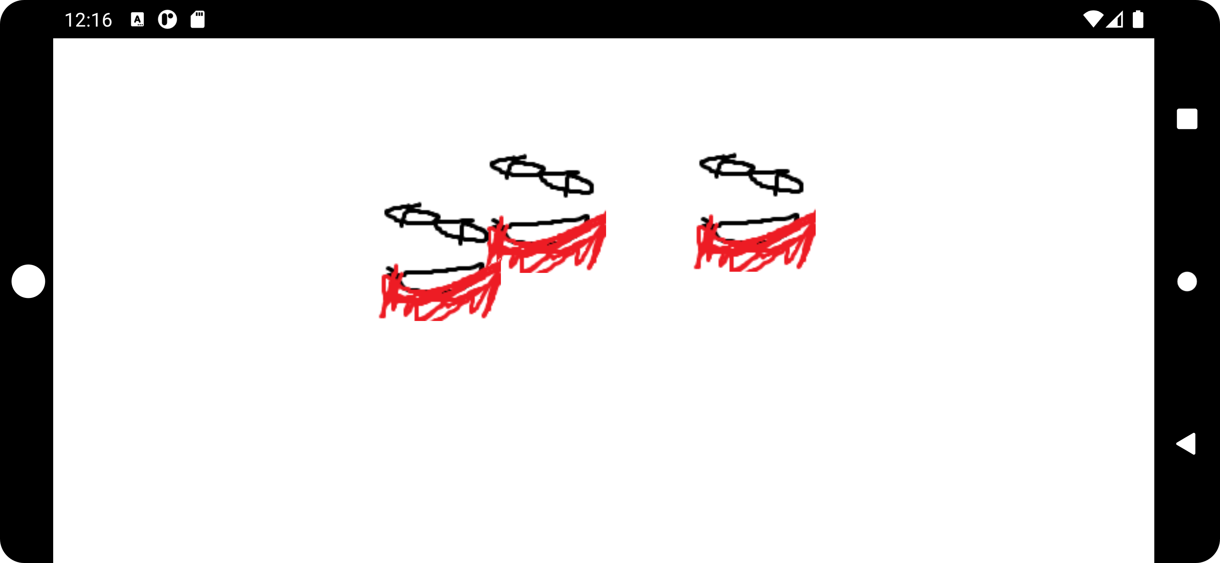

（これ、廃墟の移動中になんかの拍子に出てきたらかっこいいだろうなぁ・・・）

「マーロニ様」たちの麗しいお顔に注目！！

ニコニコアタック
数えきれないほどの笑顔が敵を物理的に粉砕する！


敵につかまったとき、笑顔で牢屋から脱出するシーンに使いたい！！

あとは、初期の魔法かな？

数えきれないほどの「笑顔」が憎い怨敵を粉砕する！

WalkActivity
＜WalkActivity＞
マップ移動を管理するアクティビティ。
移動してたら敵とかと会ったりする。
敵とあったら戦闘か会話したいと思う。

以下にイメージを記載する。



フリック入力で上下左右に動くようにしたい！
（でもまだ動かないよ！）
背景マップは外部ファイルから読み込むようにする
（テキストデータを置き換える方式）

キャラクターの移動アニメーションもつくらないとな・・・

MainActivity
START
＜WalkActivity＞ |  | スタート
全てのアクティビティを管理するアクティビティ。
アクティビティ間の移動は特別な理由を除いて
全てのMainActivityを通す

MainActivity
イメージとしては以下 |  |  | メイン
※遷移してイベントが終わったらアクティビティをfinish()して
MainActivityに戻る
 | 歩行 |  |  |  | バトル
WalkActivity
BattleActivity

StoryManager
 |  |  | ストーリー

TalkActivity
 |  |  |  | 会話
 | エフェクト
MagicManager

TalkActivity
＜StoryActivity＞
会話を管理するアクティビティ
バトルアクティビティの流用にちょっと変更するだけで行けるかも・・・？
Reactのシングルページアプリケーションみたいに差分を作りこむだけ・・・？

会話の選択：ランダムに出てくる（必ず正解があるわけではない）

